Sheet1
ข้อมูลเชิงสถิติเรื่องร้องเรียนการทุจริต
สถานีตำรวจภูธรแม่ระมาด

เดือน/ปี | ช่องทางที่ร้องเรียน/จำนวนเรื่อง |  |  |  | ยุติเรื่อง |  |  | อยู่ระหว่างดำเนินการ | รวม
 | สถานีตำรวจ | จเรตำรวจ | หน่วยงานรับเรื่องร้องเรียน | หน่วยตรวจสอบ | วินัย | อาญา | แพ่ง
ตุลาคม 2568 | – | – | – | – | – | – | – | ไม่มีเรื่องร้องเรียนการทุจริต | –
พฤศจิกายน 2568 | – | – | – | – | – | – | – | ไม่มีเรื่องร้องเรียนการทุจริต | –
ธันวาคม 2568 | – | – | – | – | – | – | – | ไม่มีเรื่องร้องเรียนการทุจริต | –
มกราคม 2569 | – | – | – | – | – | – | – | ไม่มีเรื่องร้องเรียนการทุจริต | –
กุมภาพันธ์ 2569 | – | – | – | – | – | – | – | ไม่มีเรื่องร้องเรียนการทุจริต | –
มีนาคม 2569 | – | – | – | – | – | – | – | ไม่มีเรื่องร้องเรียนการทุจริต | –
รวม | – | – | – | – | – | – | – | ไม่มีเรื่องร้องเรียนการทุจริต | –
หมายเหตุ : | 1) กรณีไม่มีเรื่องร้องเรียน ให้ระบุหรือแสดงให้เห็นว่า ไม่มีเรื่องร้องเรียน
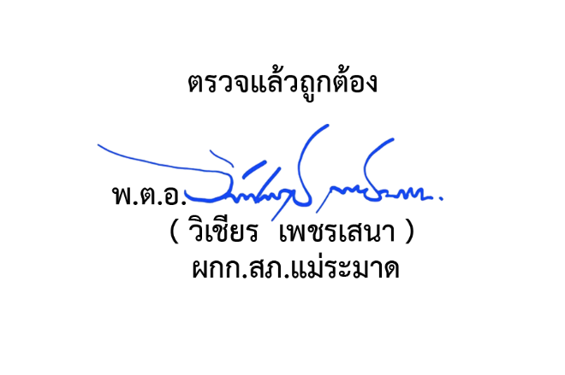
 | 2) หน่วยงานรับเรื่องร้องเรียน หมายถึง ศูนย์รับเรื่องราวร้องทุกข์ของรัฐบาล ตู้ ปณ. 1111 ศูนย์ดำรงธรรม เป็นต้น
 | 3)หน่วยตรวจสอบ หมายถึง สำนักงาน ป.ป.ช. สำนักงานการตรวจเงินแผ่นดิน กรมสอบสวนคดีพิเศษ เป็นต้น

